Tagliando
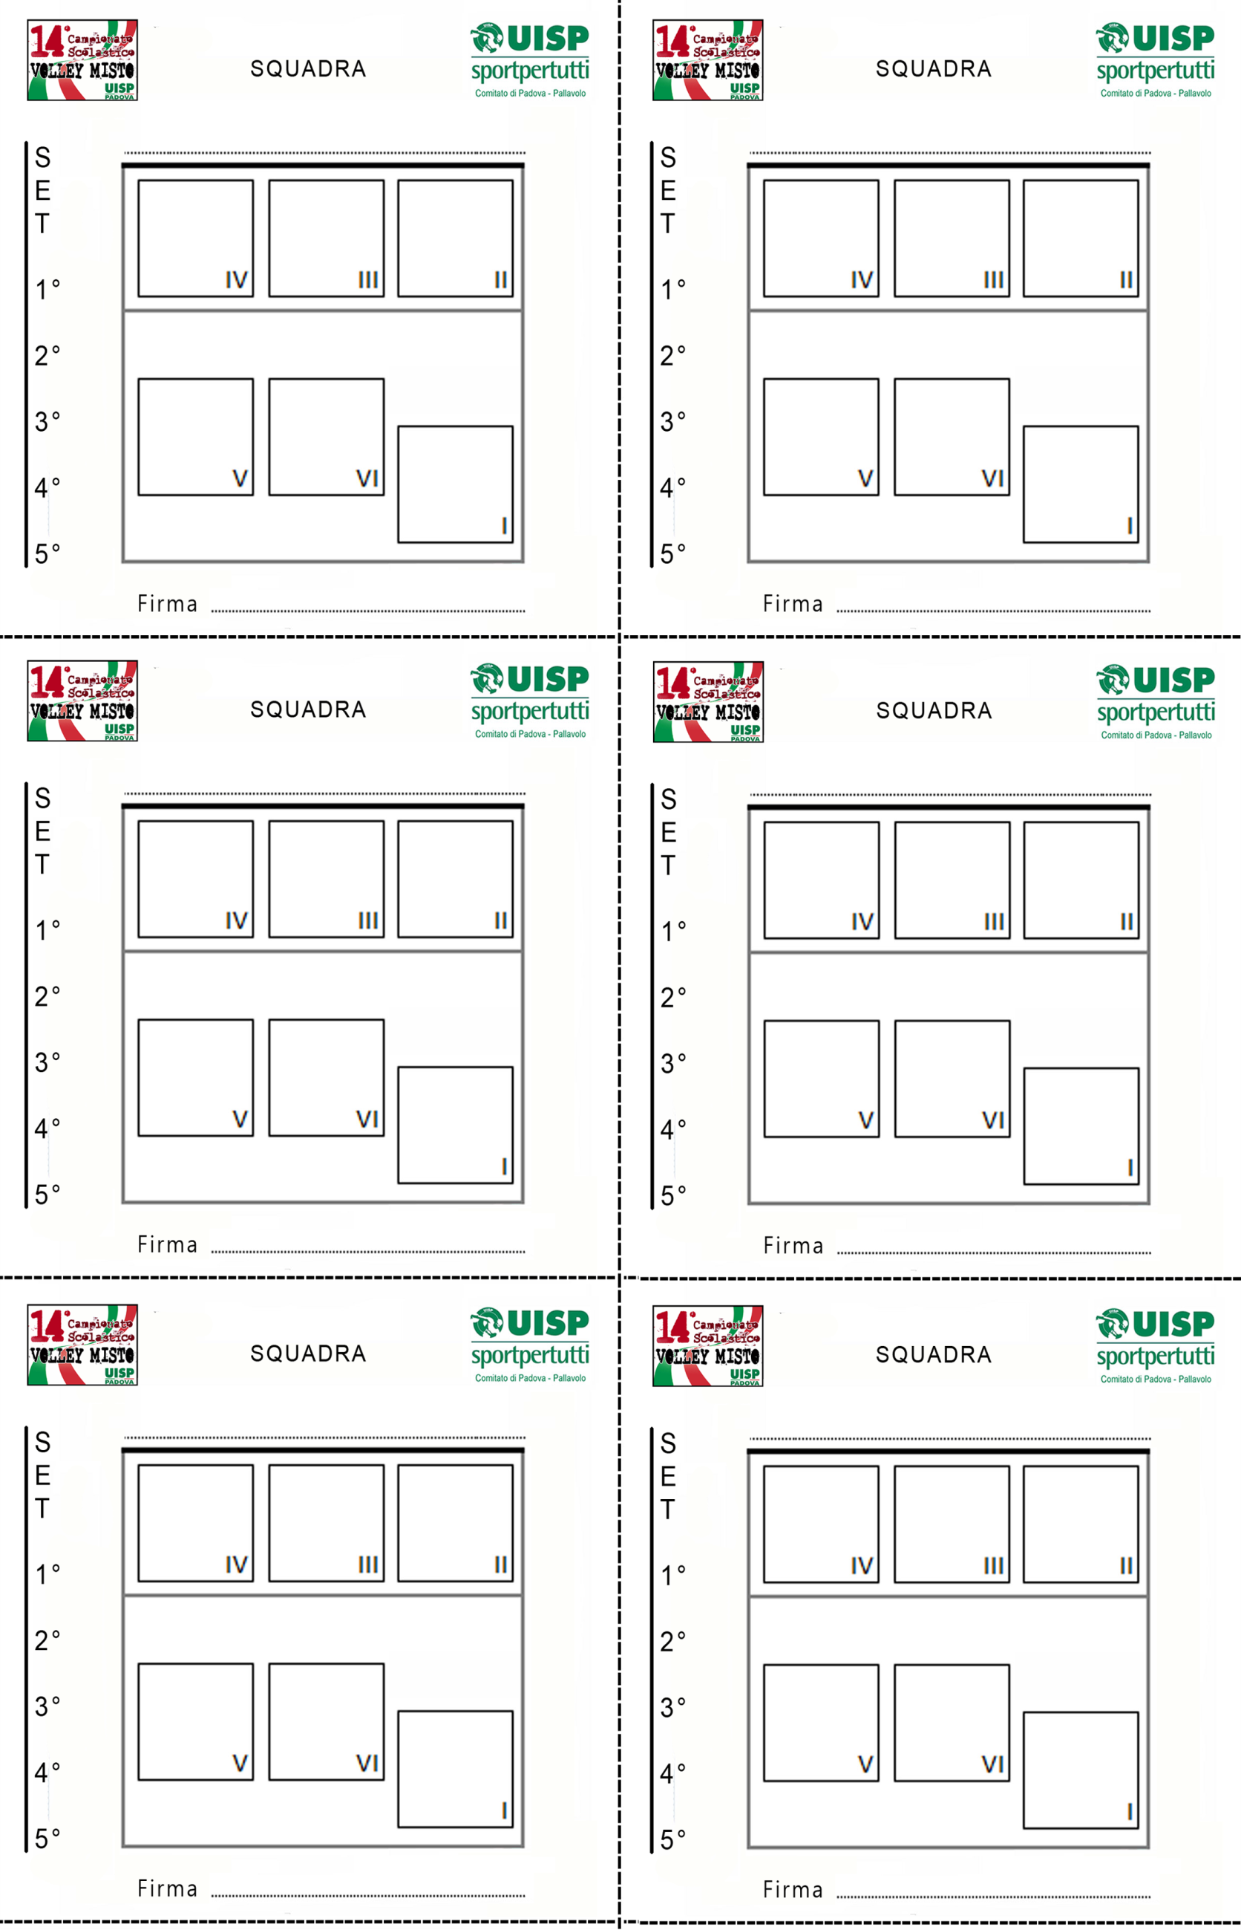

 |  | XYZ | XYZ

Inserire qui sotto nome squadra

Squadra | XYZ

 |  | XYZ | XYZ

 |  | XYZ | XYZ

